Px por Edad y Sexo
 | SERVICIO NACIONAL DE SALUD
 | PACIENTES POR GRUPOS ETARIOS Y SEXO
 | Fecha Actualización: 31/08/2022
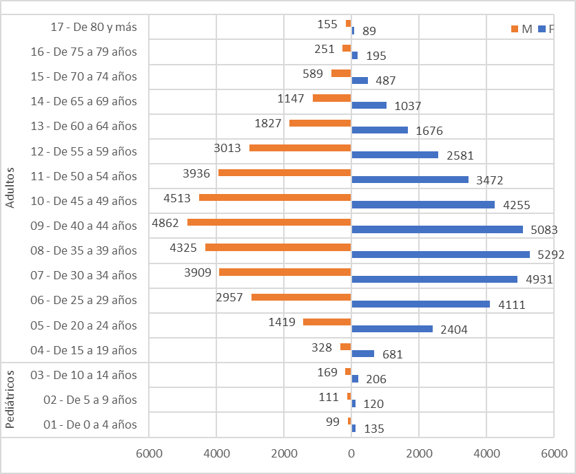
Conteo |  | Sexo
Servicio | Grupos etarios | F | M
Pediátricos | 01 - De 0 a 4 años | 135 | 99
 | 02 - De 5 a 9 años | 120 | 111
 | 03 - De 10 a 14 años | 206 | 169
Total Pediátricos |  | 461 | 379

Adultos | 04 - De 15 a 19 años | 681 | 328
 | 05 - De 20 a 24 años | 2404 | 1419
 | 06 - De 25 a 29 años | 4111 | 2957
 | 07 - De 30 a 34 años | 4931 | 3909
 | 08 - De 35 a 39 años | 5292 | 4325
 | 09 - De 40 a 44 años | 5083 | 4862
 | 10 - De 45 a 49 años | 4255 | 4513
 | 11 - De 50 a 54 años | 3472 | 3936
 | 12 - De 55 a 59 años | 2581 | 3013
 | 13 - De 60 a 64 años | 1676 | 1827
 | 14 - De 65 a 69 años | 1037 | 1147
 | 15 - De 70 a 74 años | 487 | 589
 | 16 - De 75 a 79 años | 195 | 251
 | 17 - De 80 y más | 89 | 155
Total Adultos |  | 36294 | 33231

